Пропозиція_товари
Форма цінової пропозиції

(Назва Учасника), надає свою пропозицію щодо участі у закупівлі статуеток для нагород за особливий внесок у наданні першої медичної допомоги.
Відомості про підприємство |  |  | Повне найменування учасника – суб’єкта господарювання
 |  |  | Ідентифікаційний код за ЄДРПОУ або реєстраційний номер облікової картки платника податків
 |  |  | Реквізити (адреса - юридична та фактична, телефон, факс, телефон для контактів, e-mail, розрахунковий рахунок)
Відомості про особу (осіб), які уповноважені представляти інтереси Учасника |  |  | (Прізвище, ім’я, по батькові, посада, контактний телефон).

Вимоги до пакування, маркування, фасування та транспортування:
1.ПАКУВАННЯ 1.1. Індивідуальне пакування: Кожна одиниця товару повинна бути упакована: - у жорстку індивідуальну коробку (картонну); - коробка має містити внутрішні амортизувальні елементи: пінополіуретан, термоформований захисний ложемент, м’який наповнювач (пінополістирол, поролон, спінений поліетилен тощо); - розмір коробки повинен відповідати розміру нагороди, щоб виключити її зміщення під час транспортування. 1.2. Колективне пакування: - Індивідуально упаковані нагороди повинні розміщуватися у групових транспортних коробках із гофрокартону не нижче трьохшарового типу. - Між коробками має бути додаткова амортизація (картонні перегородки, прокладки). - Забороняється щільне укладання без амортизаційних прокладок. |  |  | 1.3. Маркування: На кожному пакувальному місці має бути нанесено: - напис «КРИХКЕ»; - знак «верх/низ»; - найменування постачальника; - кількість одиниць всередині; - номер партії/замовлення (за потреби). | 2. ТРАНСПОРТУВАННЯ 2.1. Умови транспортування: Постачальник повинен забезпечити транспортування, що виключає: - удари, вібрації, падіння; - вплив опадів та вологи; - навантаження на коробки зверху.

Пакування, маркування, фасування та транспортування можуть бути кращими, але не гіршими зазначених. Учасник гарантує, що у разі постачання неякісного Товару, він забезпечує заміну неякісного Товару якісним за власний рахунок не пізніше 3 (трьох) робочих днів після отримання Товару від Замовника.

№ п/п |  | Технічні характеристики та опис |  | Кількість | Ціна, за одиницю, (з урахуванням всіх податків і зборів) * | Вартість, грн., (з урахуванням всіх податків і зборів) *

 | Найменування
 |  | Запит** | Пропозиція
1 | 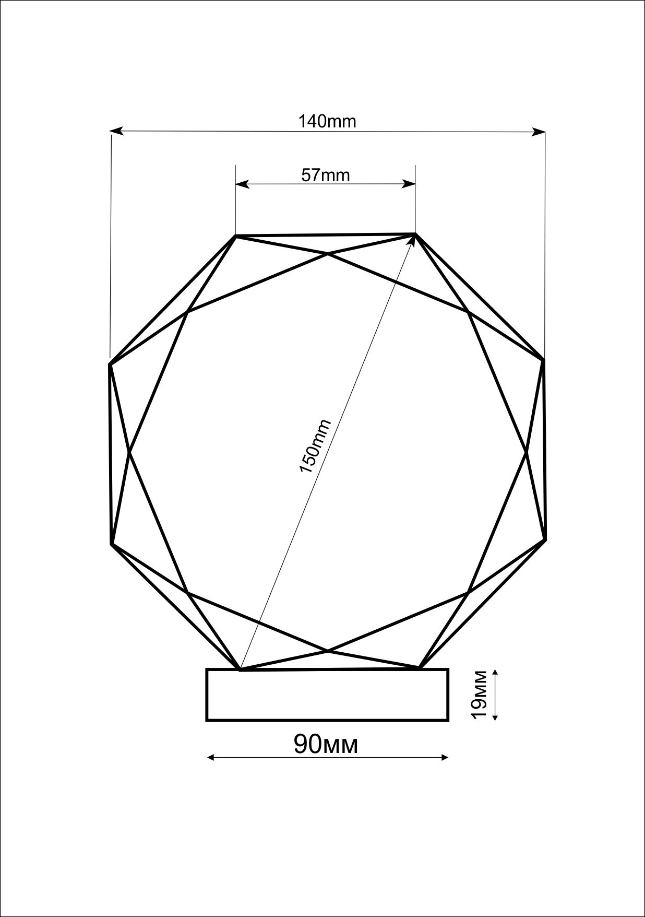 Статуетка для нагороди №1 | Статуетка для нагороди: Матеріал - скло Висота - 16 см Ширина - 14 см Товщина скла - 19 мм Брендована, та з логотипом першої допомоги Шрифт : ROBOTO Italic Нанесення: УФ-Друк |  | 13 |  | 0.00
2 | Статуетка для нагороди №2 | Нагородна статуетка з художнього скла, що символізує порятунок життя та серцево-легеневу реанімацію (СЛР). Композиція складається з прозорих скляних рук у правильному положенні для компресій грудної клітки та червоного скляного серця як центрального елемента. Положення рук: Нижня рука: Долоня рівна, пальці випрямлені та зведені разом. Основа долоні розташована перпендикулярно до поверхні серця. Центр долоні встановлений чітко по центру серця. Верхня рука: Розташована поверх нижньої руки. Пальці переплетені з пальцями нижньої руки (класичний замок для СЛР). Тиск спрямований вертикально вниз. Зап’ястя рук прямі, без згину (анатомічно правильна позиція для СЛР). Положення серця: Серце виконане у класичній анатомічній формі. Технічні параметри (орієнтовні) Загальна висота виробу: 20–25 см Ширина композиції: 12–16 см Товщина основи: 15–20 мм Обов’язкове погодження: 3D-моделі або ескізу перед виготовленням | Додатково прописати умови погодження ескізу,правок, візуалізації, 3D моделі та інше, що входить у вартість та терміни пропозиції. | 1 |  | 0.00
Всього вартість пропозиції, грн* |  |  |  |  | 0.00
* Товариство Червоного Хреста України є громадською неприбутковою організацією і просить надати максимальні знижки на товар, вказаний у ціновій пропозиції.
** Закупівля відбувається одним лотом.
Умови оплати: _______ (обов’язково заповнити!)
Термін поставки товару, календарних днів_______ (обов’язково заповнити!)

Примітка: вартість одиниці продукції та загальну вартість пропозиції потрібно заповнювати у гривнях, зазначаючи цифрове значення, яке має не більше двох знаків після коми.
Ми ознайомлені та погоджуємось з вимогами до пакування, маркування, фасування та транспортування.
Ми погоджуємось, що всі витрати, пов’язані з пакуванням, маркуванням, фасуванням, доставкою товару, завантажувально-розвантажувальними роботами, здійснюються за рахунок Постачальника за наданою адресою.
Ми погоджуємося та ознайомлені з умовами типового Договору ТЧХУ (Додаток №3 до Запиту).
Ми погоджуємося з умовами, що Замовник має право розділити дану закупівлю між декількома постачальниками за умови наявності більш вигідних умов на різні позиції.
Ми погоджуємося з умовами, що Ви можете відхилити нашу чи всі надані пропозиції, та розуміємо, що Ви не обмежені у прийнятті будь-якої іншої пропозиції з більш вигідними для Вас умовами.
Ми погоджуємось зафіксувати цінову пропозицію протягом 90 календарних днів з моменту подачі
Подаючи свою пропозицію ми підтверджуємо повну комплектацію та відповідність умовам зазначеним в Запиті.
Учасники повинні надсилати цінові пропозиції з підписом і печаткою (за наявності)

 | Дата: | Керівник організації/ФОП:____________________________ ( ____________________)
 |  | МП підпис ПІБ

